Лист 1
Прайс-лист
МИР ПРЯЖИ

В валюте: руб. (курс 1).
Цены указаны на 07.08.2020

№ | Номенклатура/ Характеристика номенклатуры | Описание | Изображение | Артикул | Цена | Ед. | Остаток | Ссылка на сайт
 | FH 04-0008 Фактура листа лотоса L | Фактура листа лотоса L | 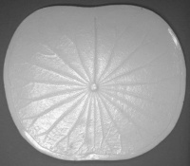 | FH 04-0008 | 170.00 |  |  | Изображение
 | FH 04-0008 Фактура листа лотоса L |  |  |  | 170.00 | шт | 4 | Изображение
 | FH 04-0017 Фактура листа банана L | Фактура листа банана L |  | FH 04-0017 | 345.00 |  |  | Изображение
 | FH 04-0017 Фактура листа банана L |  |  |  | 345.00 | шт | 4 | Изображение
 | FH 04-0025 Фактура цветка гигантеи | Фактура цветка гигантеи | 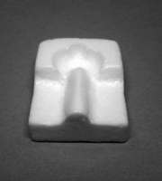 | FH 04-0025 | 50.00 |  |  | Изображение
 | FH 04-0025 Фактура цветка гигантеи |  |  |  | 50.00 | шт | 2 | Изображение
 | FH 04-0055 Фактура пыльника цветка орхидеи | Фактура пыльника цветка орхидеи | 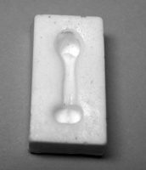 | FH 04-0055 | 50.00 |  |  | Изображение
 | FH 04-0055 Фактура пыльника цветка орхидеи |  |  |  | 50.00 | шт | 2 | Изображение
 | FH 04-0064 Фактура листа лотоса M | Фактура листа лотоса M | 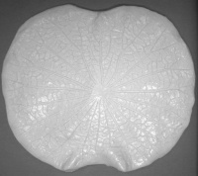 | FH 04-0064 | 170.00 |  |  | Изображение
 | FH 04-0064 Фактура листа лотоса M |  |  |  | 170.00 | шт | 1 | Изображение
 | FH 04-0065 Фактура цветка антуриума M | Фактура цветка антуриума M | 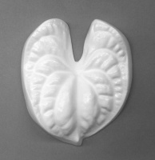 | FH 04-0065 | 195.00 |  |  | Изображение
 | FH 04-0065 Фактура цветка антуриума M |  |  |  | 195.00 | шт | 1 | Изображение
 | FH 04-0073 Фактура листа геликонии | Фактура листа геликонии |  | FH 04-0073 | 345.00 |  |  | Изображение
 | FH 04-0073 Фактура листа геликонии |  |  |  | 345.00 | шт | 2 | Изображение
 | FH 04-0139 Фактура пестика орхидеи (2 части) | FH 04-0139 Фактура пестика орхидеи (2 части) | 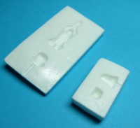 | FH 04-0139 | 100.00 |  |  | Изображение
 | FH 04-0139 Фактура пестика орхидеи (2 части) |  |  |  | 100.00 | шт | 1 | Изображение

